案例
怡景园 | 底商 | 2层 | 190 | 7
日坛国际贸易中心

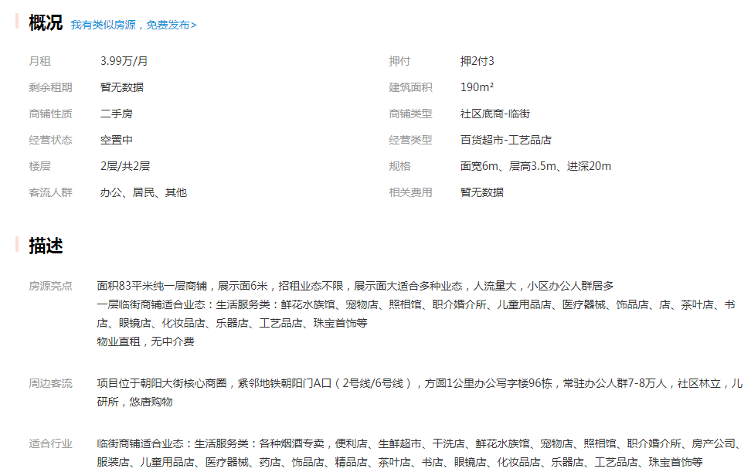

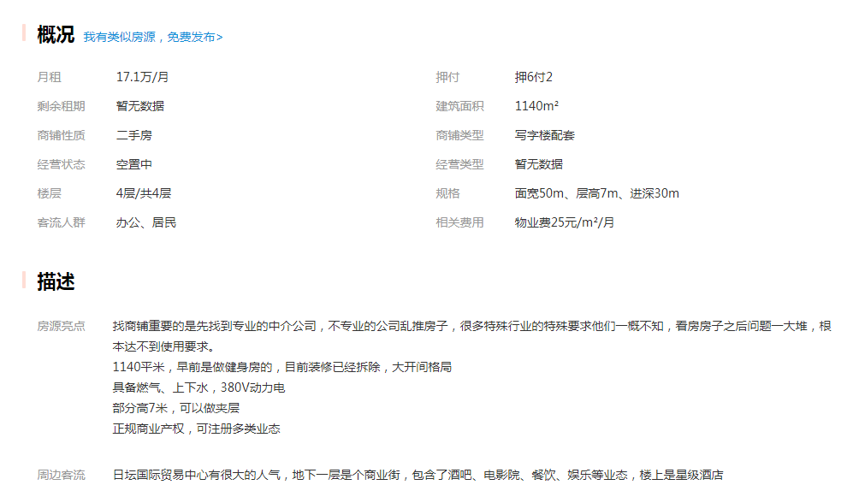

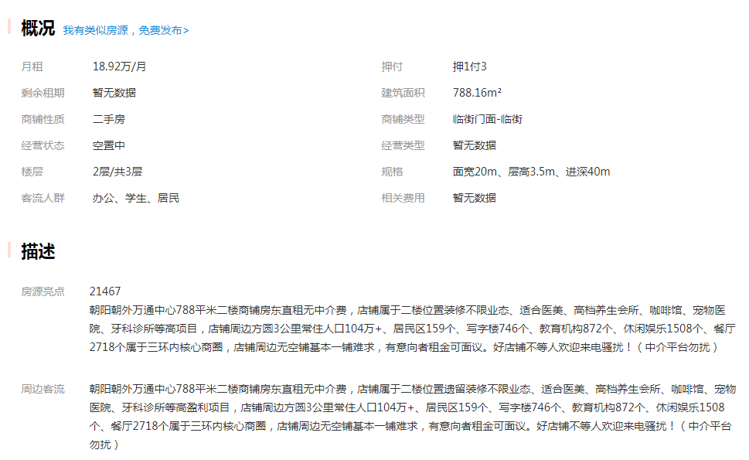

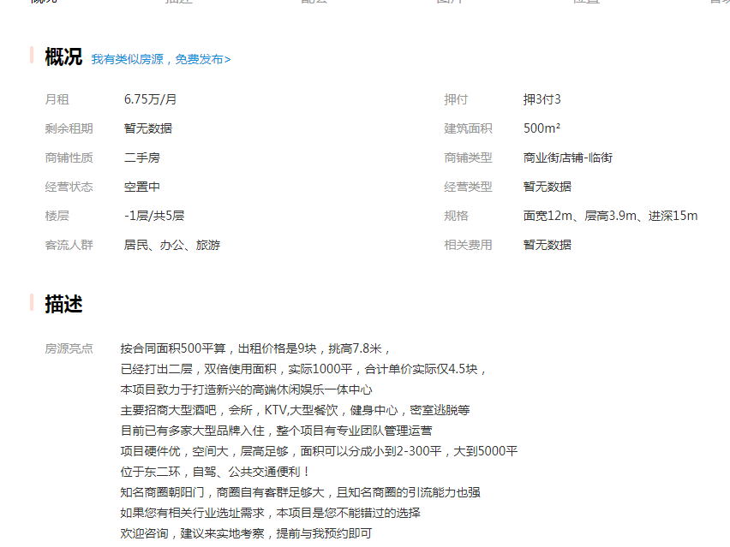

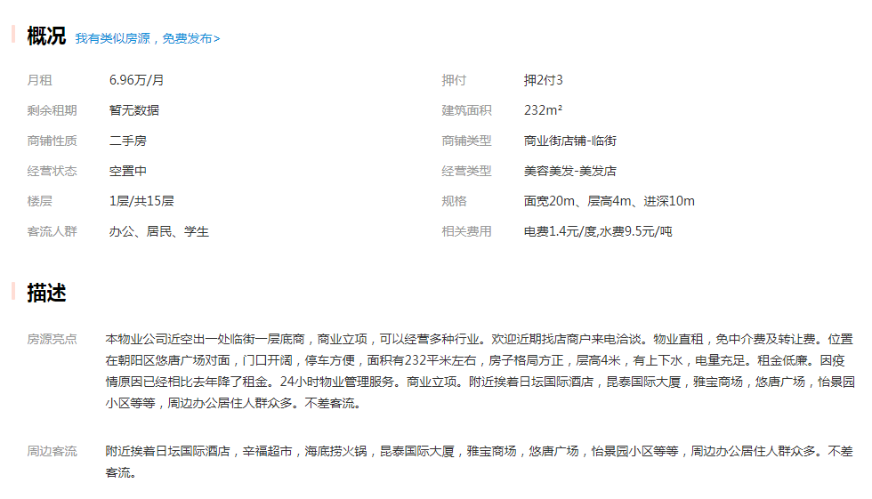

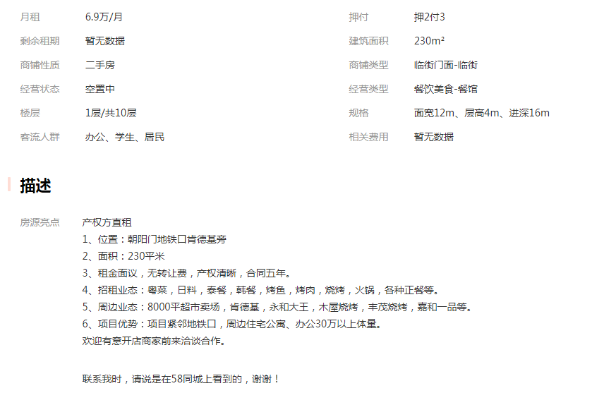

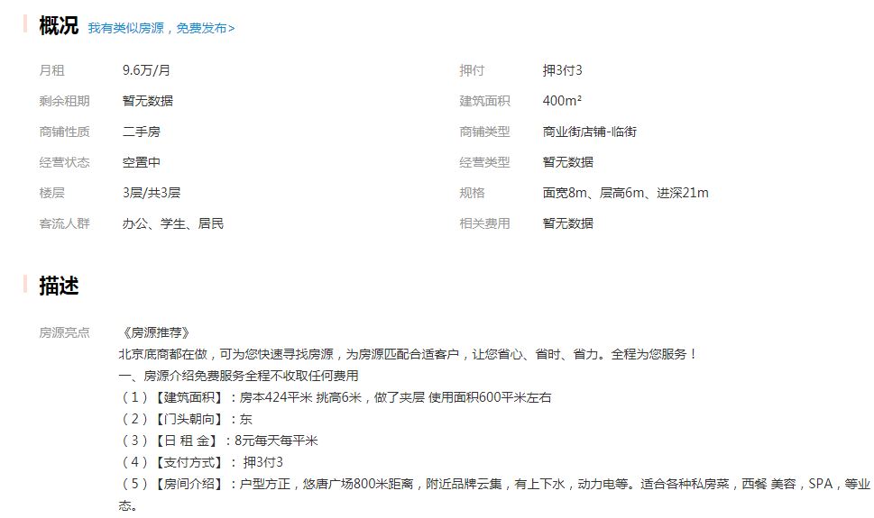

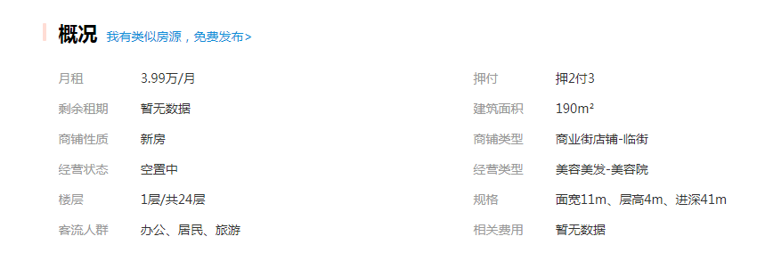

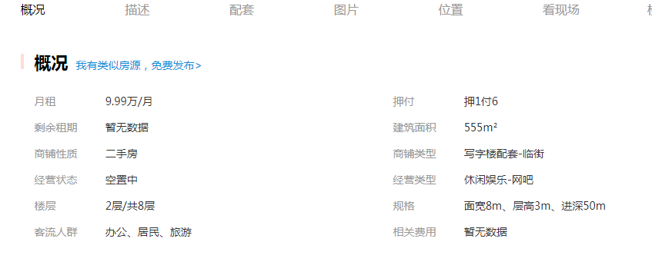

Sheet1
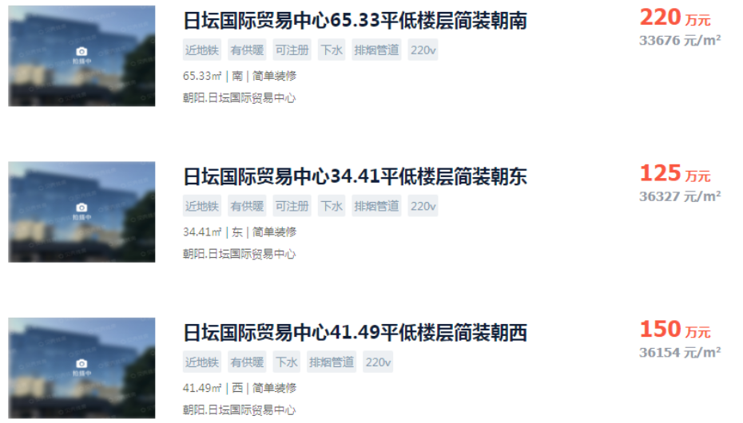
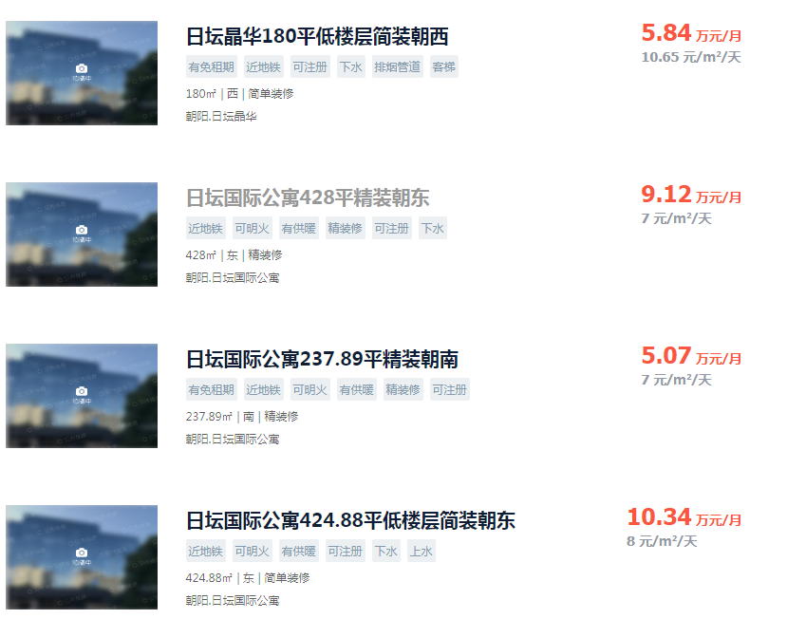
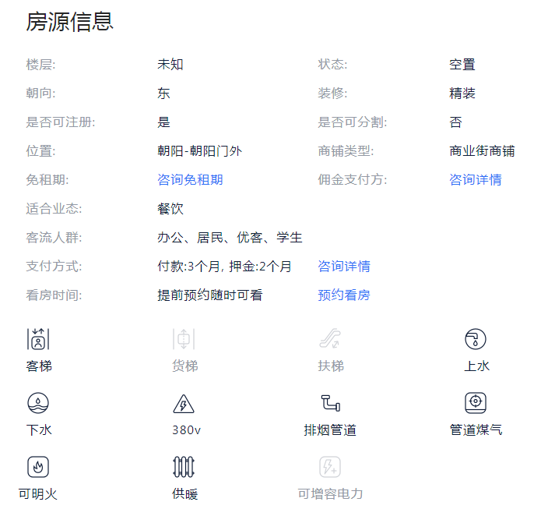

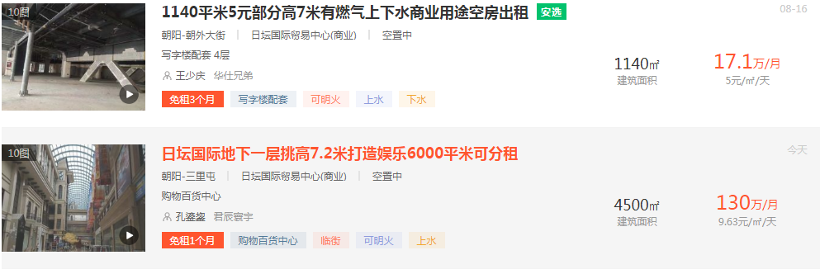

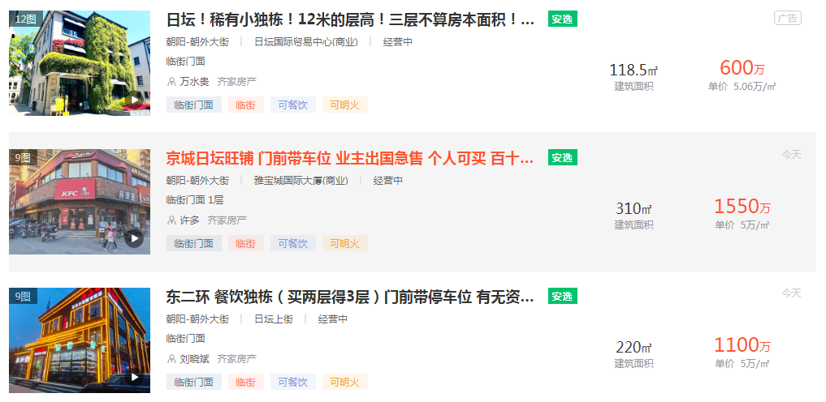

悠唐 | 1 | 190 | 7
华普大厦底商 | 1 | 140 | 8.5
日坛公寓底商 | 2 | 190 | 7
怡景园 | 2 | 190 | 7
儿研所底商 | 1 | 300 | 9

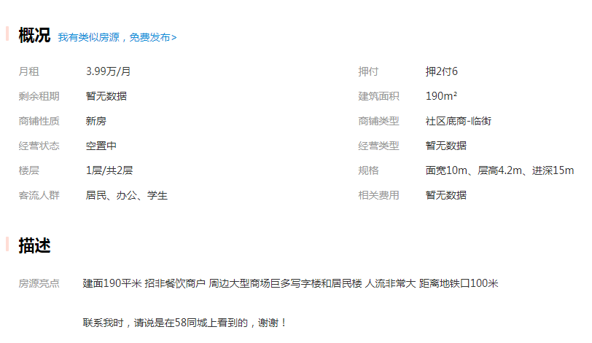

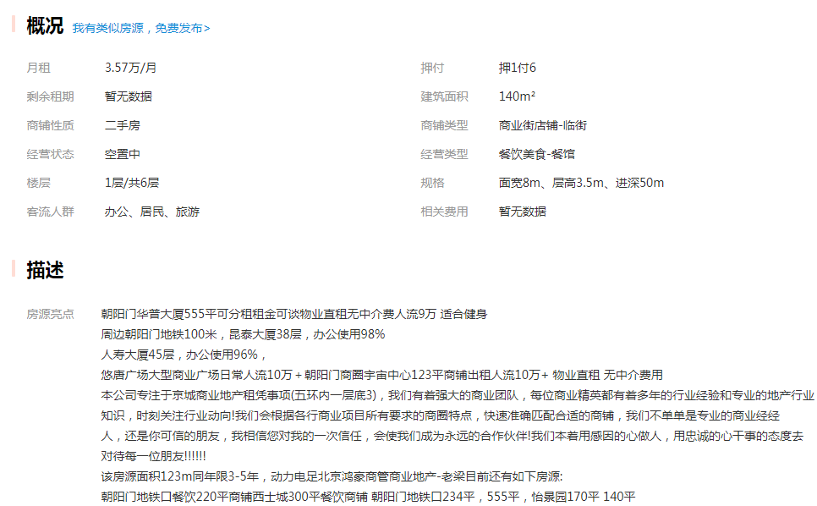

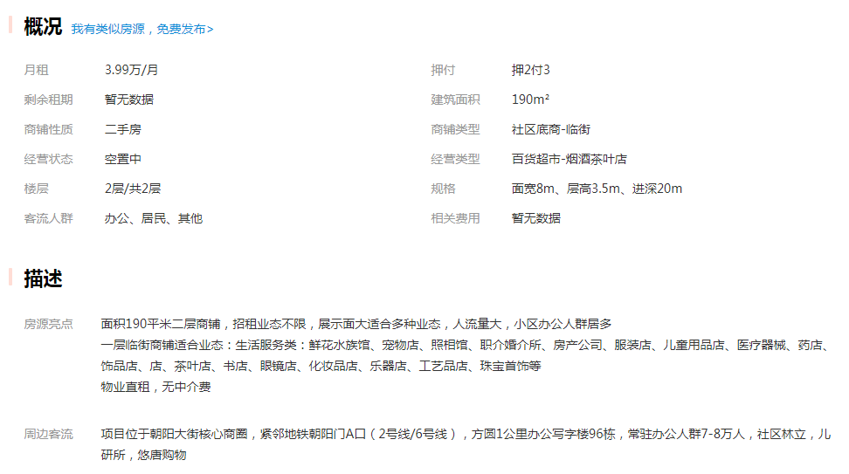

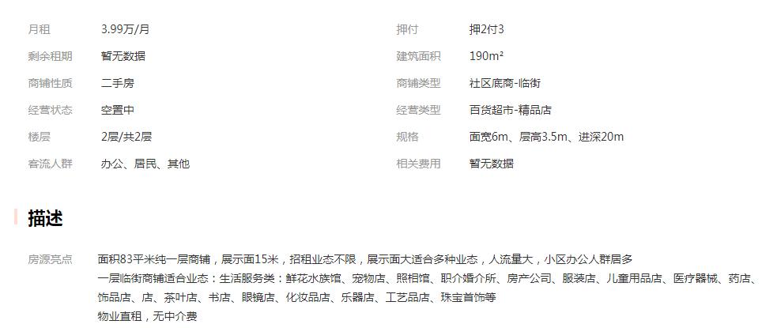

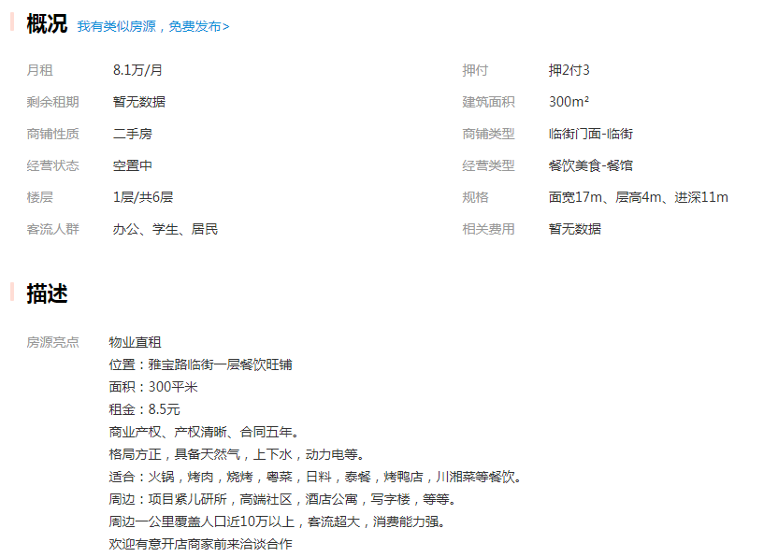

儿研所底商 | 1 | 300 | 9
万通中心 | 2 | 788 | 8
悠唐 | 1 | 232 | 10

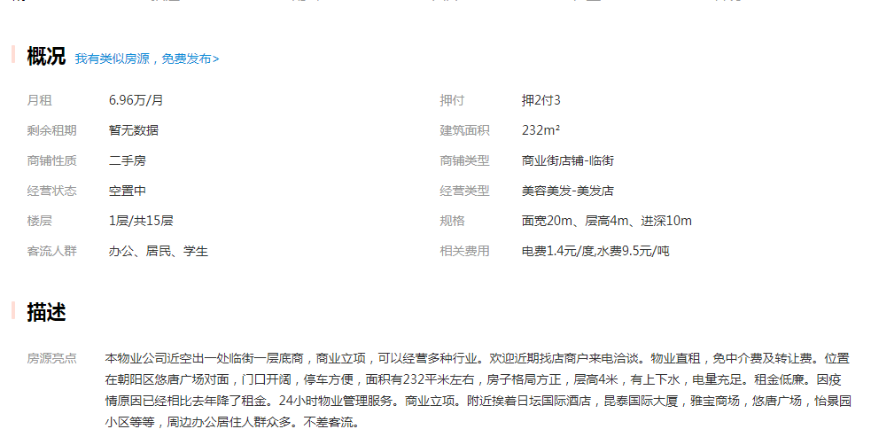

Sheet4
日坛国际 | 1-2 | 100 | 3.3
 | 4 | 145 | 2.3
 | 1 | 76 | 2.41
 | -2 | 25 | 3
市调 | 2 | 30 | 2.7

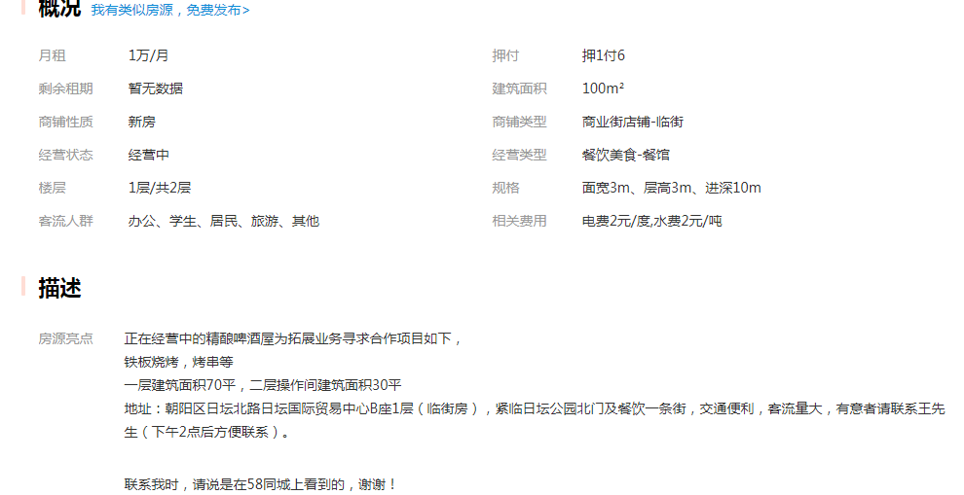

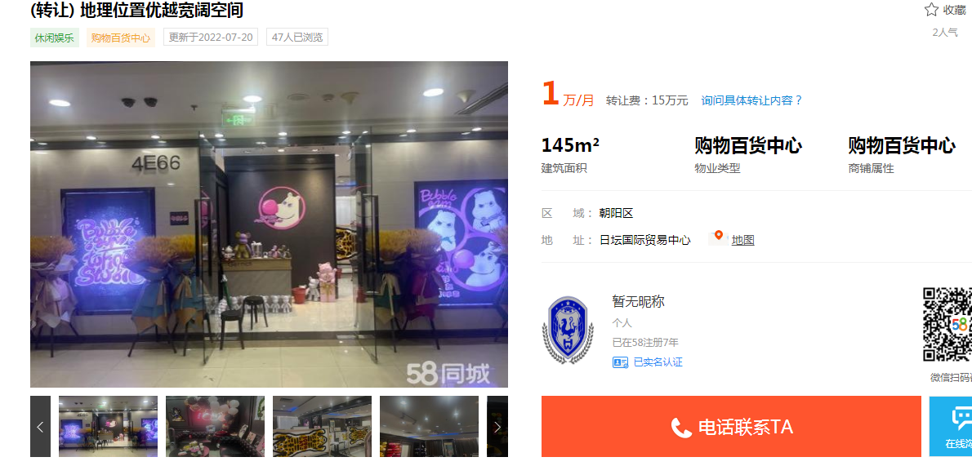

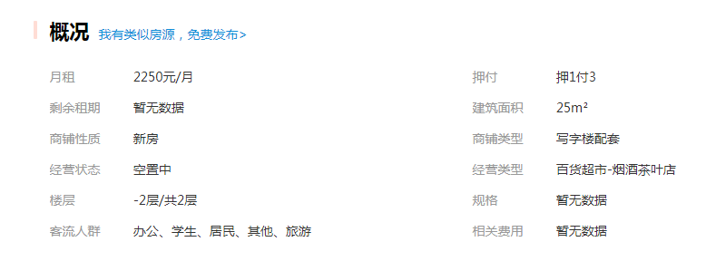

拍卖案例
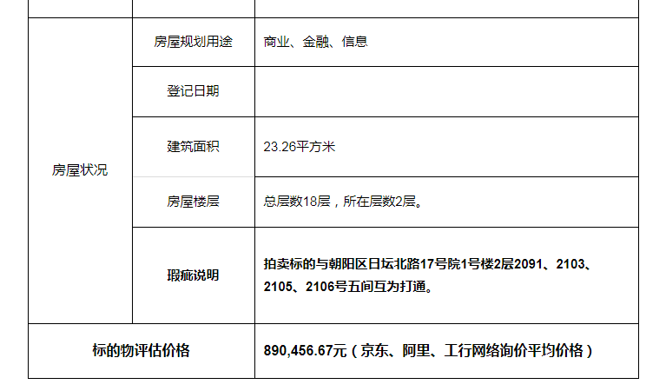
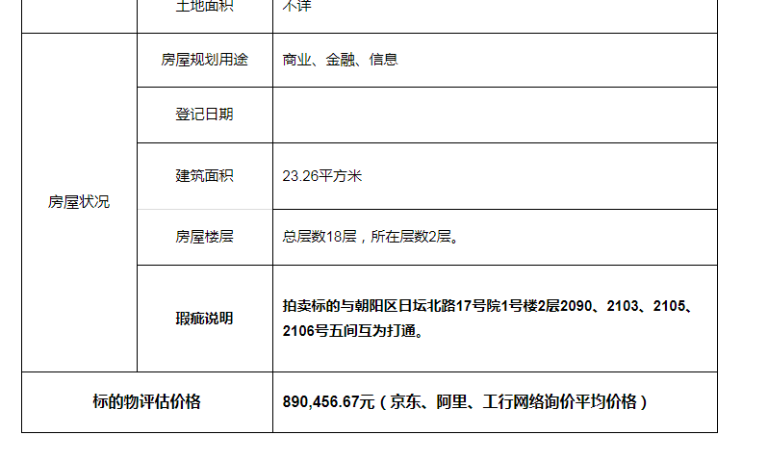

1层1127 | 30.64 | 916191.33 | 29901.805809 | 2022.7 | 尚未开拍
2层2090 | 23.26 | 890456.67 | 38282.745916 | 流拍
2层2091 | 23.26 | 890456.67 | 38282.745916
2层2105 | 32.86 | 1257971.33 | 38282.755021
2层2111 | 46.12 | 1765600.33 | 38282.747832

